Sheet1
トップページ
（未ログイン）
新規会員登録
（内容確認）
ログイン
登録情報を忘れた
問い合わせ完了
新規会員登録

利用規約
会員規約
個人情報の取り扱い
登録名
本名
住所
電話番号
パスワード
メールアドレス
（カード情報）
確認内容
v-app-bar
v-btn
v-card
v-form
メールアドレスに登録内容を...
ログイン
問い合わせ用情報入力
問い合わせが完了しました
v-card
v-form
利用規約
会員規約
個人情報取り扱い
商品一覧
ログイン情報
入力フォーム

利用規約
個人情報取り扱い
登録情報を忘れた
会員規約

お問い合わせ
戻る
ログイン
内容の確認
修正
失敗
v-btn
v-btn
v-btn
登録
ログイン画面へ戻る
トレードに出す
ログイン画面へ戻る
v-btn
新規会員登録
戻る
送信
ログイン画面へ戻る
戻る
戻る
戻る

トップページ
（ログイン済）
成功
商品詳細
（未ログイン）
マイページ

写真
マイページ
ユーザ情報
お知らせ
お知らせ詳細

商品詳細
お気に入り一覧
商品概要
必要交換ポイント
登録情報の変更（認証）
登録情報の変更
登録情報の変更（完了）
ポイント照会
お知らせ詳細
内容

トレード履歴
お知らせ詳細

登録情報の変更
失敗
お知らせ詳細
お気に入り一覧
パスワード入力
住所
変更完了
トップページ
トレードに出す
ポイント照会
メルアド
お知らせ詳細
利用規約
会員規約
お知らせ

個人情報取り扱い
ニックネーム
トップページ
所有ポイント
商品詳細
戻る
お問い合わせ
カード情報
お問い合わせ
戻る

商品詳細
ポイント履歴
ポイント履歴
戻る
次へ
商品詳細
成功
戻る
変更
マイページへ戻る
よくあるお問い合わせ一覧
使用履歴
獲得履歴
よくあるお問い合わせ
お問い合わせ詳細内容

戻る
戻る
戻る
お問い合わせ詳細
内容
問い合わせ

トレード履歴
お問い合わせ詳細

出品履歴
戻る
商品詳細
（ログイン済）
出品状況
お問い合わせ詳細

問い合わせ
購入履歴
写真
商品詳細
戻る
戻る

商品詳細
商品概要
必要交換ポイント
購入履歴
内容

商品詳細

ポイントの購入
戻る
商品詳細

マイページ
商品詳細
戻る
トップページ
取引する

トレードに
出す
商品詳細

戻る
送る

もらう
送る
買取状況
受付日
交換ポイント
ポイントの購入
戻る

会員情報
商品詳細
送り先住所
商品ID

取りに来てもらう
購入ポイント
xxxポイント xxxx円

ありがとう

閉じる
ポップアップで購入確認
戻る
戻る

購入
交換する
戻る

送る
取りに来て
戻る
問い合わせトップ

ありがとうございました
ありがとうございました
会員情報
送る商品詳細
価格確認
（住所）
商品ID
会員情報
出品商品詳細
住所
希望日時
商品ID

戻る
トップページ
戻る
確認
戻る
確認

送る（確認）
取りに来て
（確認）

確認内容
確認内容

修正
依頼する
修正
依頼する

出品完了

ありがとうございました

トップページ

Sheet3
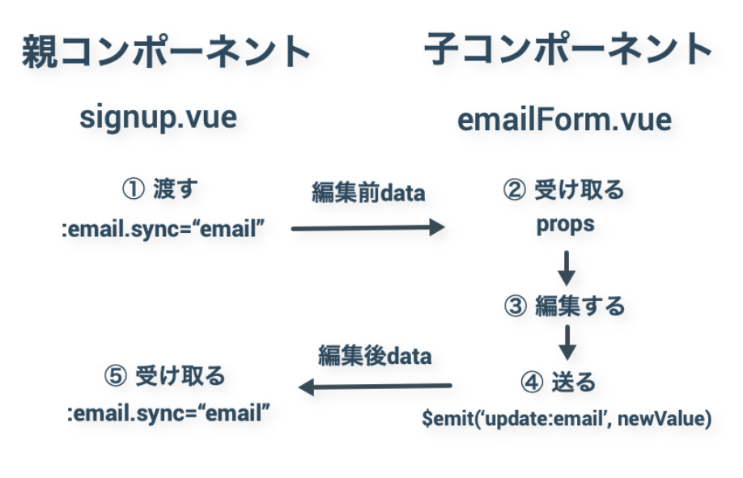
ログイン

